整地等
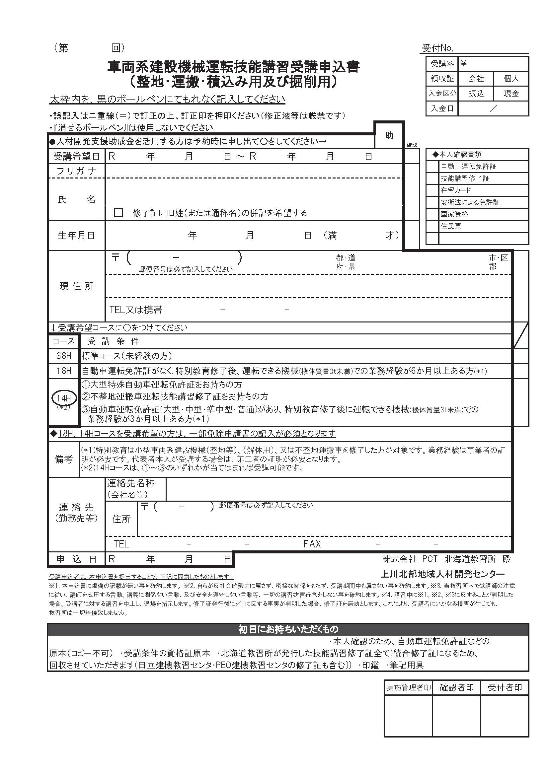
※黄色のセルのみ入力して下さい
受講日 | 2025-11-22 | 2025-11-23
申込日
フリガナ
氏名
生年月日 |  |  | 0
7 11 22
7 11 23
〒番号
住所
携帯番号

明治 33 1 0
所持免許等

北海
※個人でのお申込みは以降不要です。
会社名
会社〒番号
会社住所
会社電話
会社ファクス

